Ranking PiN_DMC>3,5T
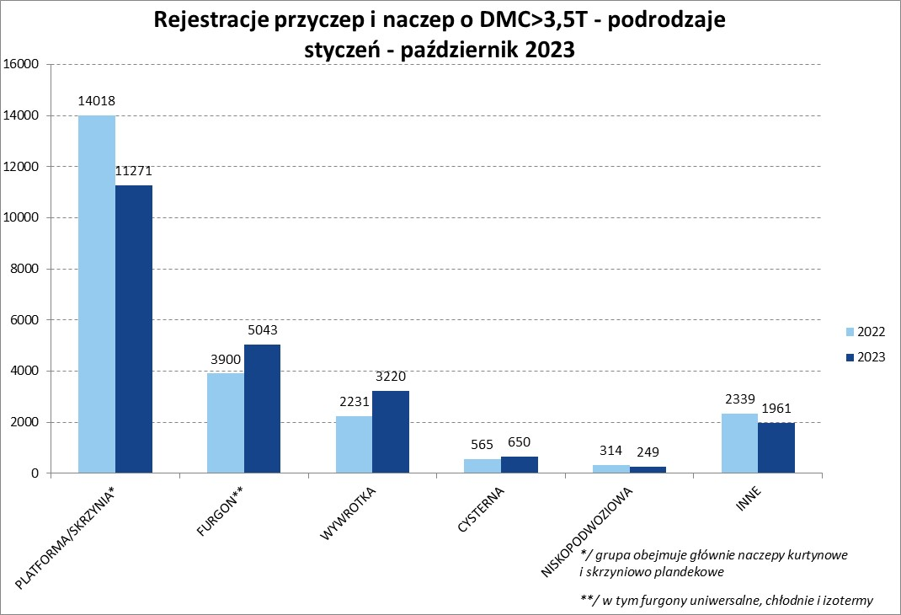
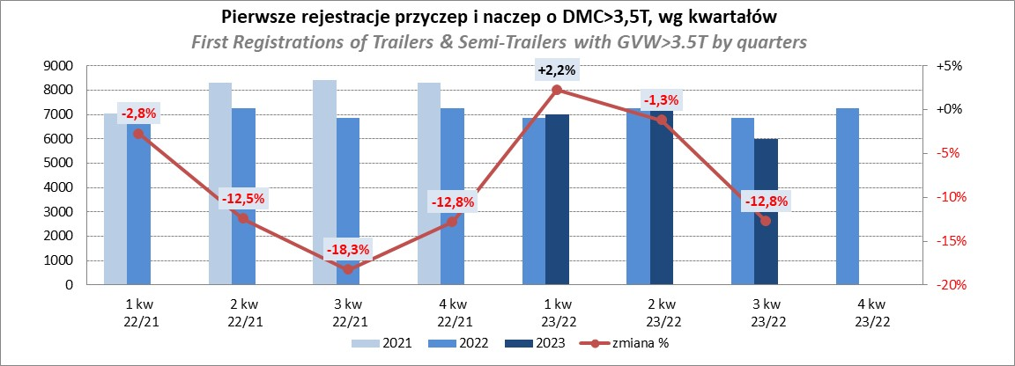
PZPM |  |  |  |  |  | 2023-11-10
Pierwsze rejestracje NOWYCH przyczep i naczep* o DMC>3,5T, udział w rynku %
First Registrations of NEW Trailers & Semi-Trailers with GVW>3.5T, Market Share %
 |  |  |  |  |  | Sztuki / Units
Pozycja | Marka | Rok narastająco Styczeń - Październik
 |  | YTD January - October
 |  | 2023 |  | 2022 |  | Zmiana % r/r
No. | Make
 |  | Ogółem | Udział % | Ogółem | Udział % | Change % y/y
 |  | Total | Mkt shr % | Total | Mkt shr %
1 | SCHMITZ CARGOBULL | 5642 | 25.19% | 5352 | 22.90% | 5.4%
2 | KRONE | 3937 | 17.58% | 3194 | 13.67% | 23.3%
3 | WIELTON | 3371 | 15.05% | 3630 | 15.53% | -7.1%
4 | KOEGEL | 1384 | 6.18% | 2227 | 9.53% | -37.9%
5 | WECON | 700 | 3.13% | 634 | 2.71% | 10.4%
6 | SCHWARZMUELLER | 625 | 2.79% | 1104 | 4.72% | -43.4%
7 | BODEX | 528 | 2.36% | 540 | 2.31% | -2.2%
8 | MEGA | 474 | 2.12% | 198 | 0.85% | 139.4%
9 | KEMPF | 393 | 1.75% | 360 | 1.54% | 9.2%
10 | FLIEGL | 349 | 1.56% | 293 | 1.25% | 19.1%
11 | INTER CARS - FEBER | 312 | 1.39% | 257 | 1.10% | 21.4%
12 | KAESSBOHRER | 311 | 1.39% | 701 | 3.00% | -55.6%
13 | ZASŁAW | 281 | 1.25% | 402 | 1.72% | -30.1%
14 | BERGER | 262 | 1.17% | 462 | 1.98% | -43.3%
15 | CIMC | 257 | 1.15% | 192 | 0.82% | 33.9%
16 | GT TRAILERS/GNIOTPOL | 216 | 0.96% | 459 | 1.96% | -52.9%
17 | BENALU | 215 | 0.96% | 143 | 0.61% | 50.3%
18 | LAMBERET | 167 | 0.75% | 196 | 0.84% | -14.8%
19 | CHEREAU | 166 | 0.74% | 159 | 0.68% | 4.4%
20 | REDOS | 144 | 0.64% | 221 | 0.95% | -34.8%
 | Pozostałe / Others | 2660 | 11.9% | 2643 | 11.3% | 0.6%
 | OGÓŁEM / TOTAL | 22394 | 100% | 23367 | 100% | -4.2%
*/ bez rejestracji czasowych
Źródło: analizy PZPM na podstawie CEP
Source: PZPM analysis based on Central Register of Vehicles

Ranking Naczepy DMC>3,5T
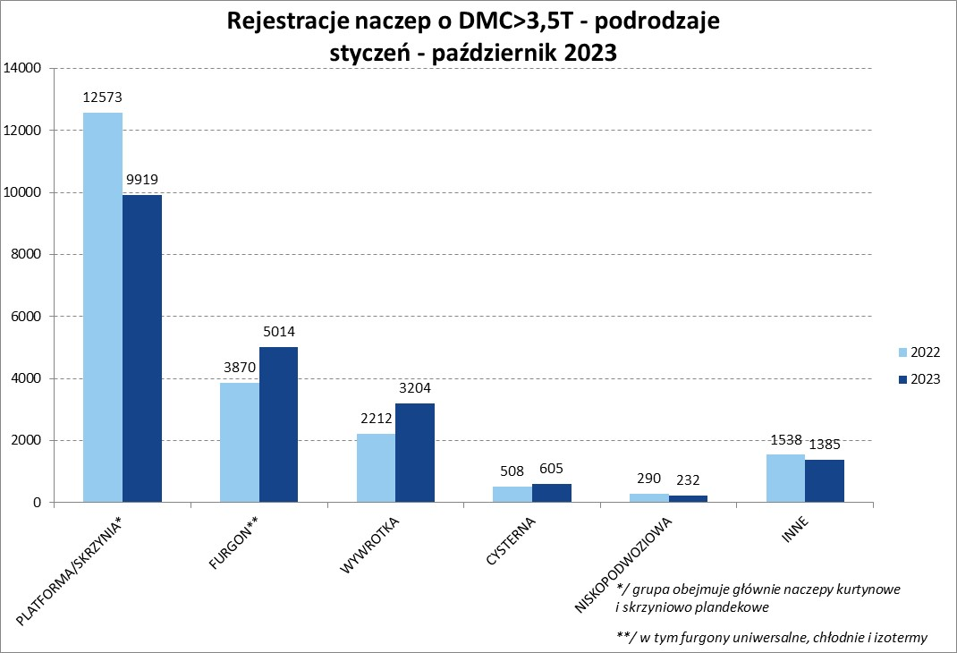
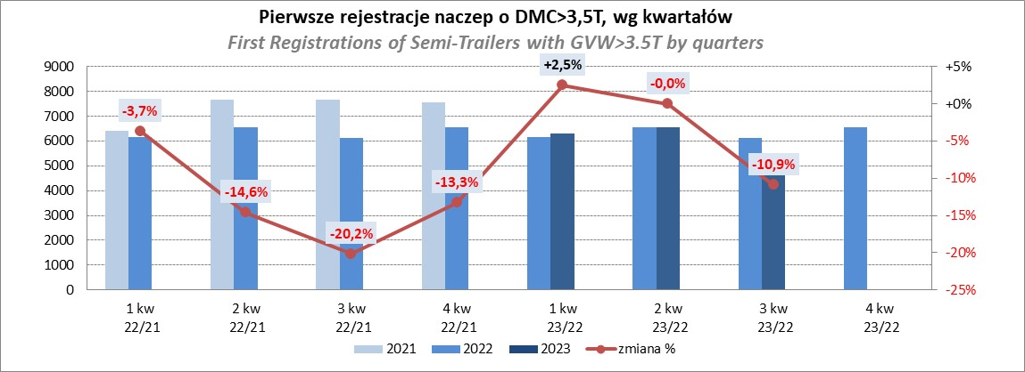
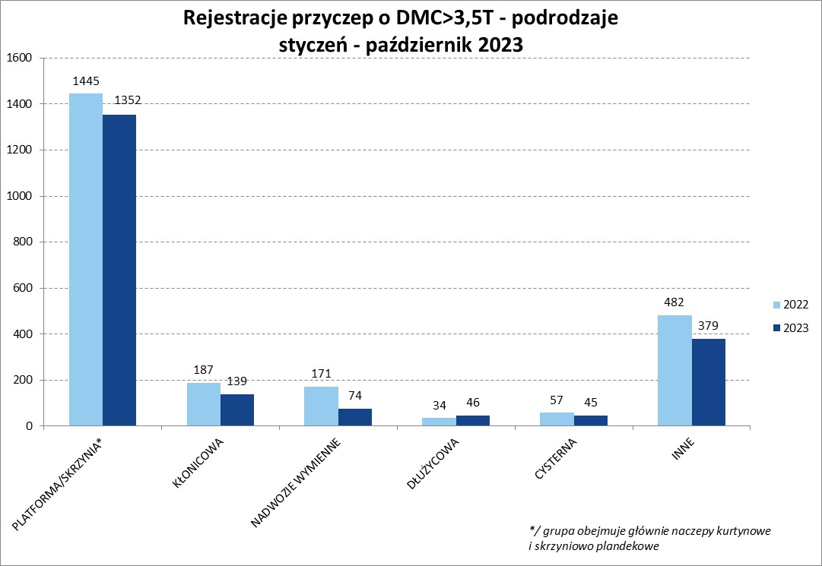
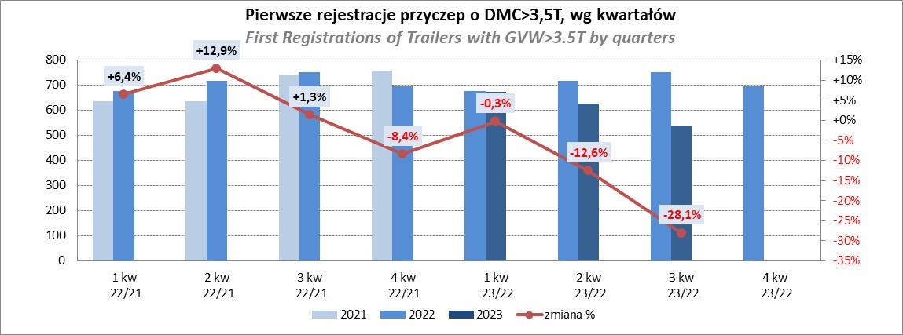
PZPM |  |  |  |  |  | 2023-11-10
Pierwsze rejestracje NOWYCH naczep* o DMC>3,5T, udział w rynku %
First Registrations of NEW Semi-Trailers with GVW>3.5T, Market Share %
 |  |  |  |  |  | Sztuki
Pozycja | Marka | Rok narastająco Styczeń - Październik
 |  | YTD January - October
 |  | 2023 |  | 2022 |  | Zmiana % r/r
No. | Make
 |  | Ogółem | Udział % | Ogółem | Udział % | Change % y/y
 |  | Total | Mkt shr % | Total | Mkt shr %
1 | SCHMITZ CARGOBULL | 5635 | 27.7% | 5347 | 25.47% | 5.4%
2 | KRONE | 3931 | 19.3% | 3182 | 15.16% | 23.5%
3 | WIELTON | 3067 | 15.1% | 3361 | 16.01% | -8.7%
4 | KOEGEL | 1380 | 6.8% | 2217 | 10.56% | -37.8%
5 | SCHWARZMUELLER | 614 | 3.0% | 1096 | 5.22% | -44.0%
6 | BODEX | 518 | 2.5% | 525 | 2.50% | -1.3%
7 | MEGA | 474 | 2.3% | 193 | 0.92% | 145.6%
8 | KEMPF | 393 | 1.9% | 359 | 1.71% | 9.5%
9 | FLIEGL | 331 | 1.6% | 268 | 1.28% | 23.5%
10 | INTER CARS - FEBER | 312 | 1.5% | 256 | 1.22% | 21.9%
11 | KAESSBOHRER | 297 | 1.5% | 683 | 3.25% | -56.5%
12 | BERGER | 262 | 1.3% | 462 | 2.20% | -43.3%
13 | CIMC | 257 | 1.3% | 192 | 0.91% | 33.9%
14 | ZASŁAW | 242 | 1.2% | 351 | 1.67% | -31.1%
15 | BENALU | 215 | 1.1% | 143 | 0.68% | 50.3%
16 | LAMBERET | 167 | 0.8% | 196 | 0.93% | -14.8%
17 | CHEREAU | 166 | 0.8% | 159 | 0.76% | 4.4%
18 | STAS | 139 | 0.7% | 80 | 0.38% | 73.8%
19 | LAG | 126 | 0.6% | 93 | 0.44% | 35.5%
20 | D-TEC | 121 | 0.6% | 121 | 0.58% | 0.0%
 | Pozostałe / Others | 1712 | 8.4% | 1707 | 8.1% | 0.3%
 | OGÓŁEM / TOTAL | 20359 | 100% | 20991 | 100% | -3.0%
*/ bez rejestracji czasowych
Źródło: analizy PZPM na podstawie CEP
Source: PZPM analysis based on Central Register of Vehicles

Przyczepy lekkie
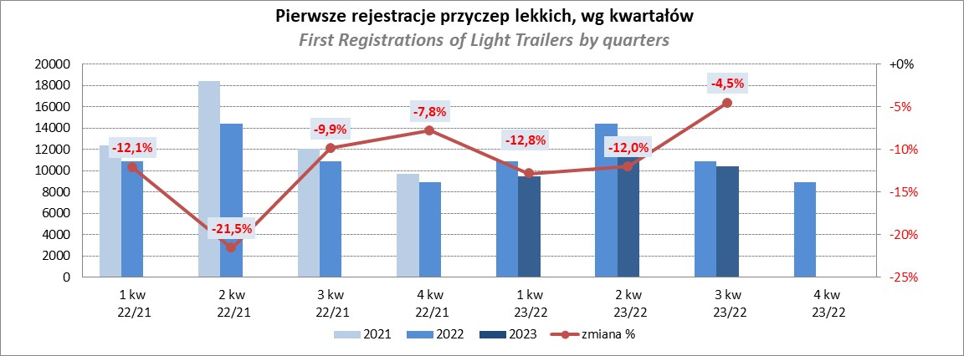
PZPM |  |  |  |  |  | 2023-11-10
Pierwsze rejestracje NOWYCH przyczep lekkich*, udział w rynku %
First Registrations of NEW Light Trailers*, Market Share %
 |  |  |  |  |  | Sztuki / Units
Pozycja | Marka | Rok narastająco Styczeń - Październik
 |  | YTD January - October
 |  | 2023 |  | 2022 |  | Zmiana % r/r
No. | Make
 |  | Ogółem | Udział % | Ogółem | Udział % | Change % y/y
 |  | Total | Mkt shr % | Total | Mkt shr %
1 | NEPTUN-SORELPOL | 9842 | 27.40% | 10850 | 27.46% | -9.3%
2 | TEMARED | 7921 | 22.05% | 9515 | 24.08% | -16.8%
3 | NIEWIADÓW | 2843 | 7.91% | 2847 | 7.21% | -0.1%
4 | ZASŁAW | 2179 | 6.07% | 3368 | 8.52% | -35.3%
5 | RYDWAN | 1447 | 4.03% | 1339 | 3.39% | 8.1%
6 | FARO | 1437 | 4.00% | 1541 | 3.90% | -6.7%
7 | MARTZ | 1183 | 3.29% | 1465 | 3.71% | -19.2%
8 | WIDPOL | 811 | 2.26% | 646 | 1.64% | 25.5%
9 | WIOLA | 754 | 2.10% | 662 | 1.68% | 13.9%
10 | BRENDERUP-THULE TRAILERS | 725 | 2.02% | 797 | 2.02% | -9.0%
11 | FRACHT | 526 | 1.46% | 491 | 1.24% | 7.1%
12 | MASTER-TECH | 474 | 1.32% | 287 | 0.73% | 65.2%
13 | LORRIES | 462 | 1.29% | 389 | 0.98% | 18.8%
14 | GŁOWACZ | 458 | 1.27% | 390 | 0.99% | 17.4%
15 | W.N.P. M.SUSKI | 354 | 0.99% | 326 | 0.83% | 8.6%
16 | SPAWLINE | 353 | 0.98% | 342 | 0.87% | 3.2%
17 | STIM | 300 | 0.84% | 333 | 0.84% | -9.9%
18 | SIDECAR | 269 | 0.75% | 173 | 0.44% | 55.5%
19 | CARRO | 246 | 0.68% | 351 | 0.89% | -29.9%
20 | MIRO-CAR1 | 239 | 0.67% | 225 | 0.57% | 6.2%
 | Pozostałe / Others | 3101 | 8.6% | 3172 | 8.0% | -2.2%
 | OGÓŁEM / TOTAL | 35924 | 100% | 39509 | 100% | -9.1%
*/ bez rejestracji czasowych
Źródło: analizy PZPM na podstawie CEP
Source: PZPM analysis based on Central Register of Vehicles

Ranking_P-CR
PZPM |  |  |  |  |  | 2023-11-10
Pierwsze rejestracje NOWYCH przyczep ciężarowych rolniczych*, udział w rynku %
First Registrations of NEW Agricultural Trailers*, Market Share %
 |  |  |  |  |  | Sztuki / Units
Pozycja | Marka | Rok narastająco Styczeń - Październik
 |  | YTD January - October
 |  | 2023 |  | 2022 |  | Zmiana % r/r
No. | Make
 |  | Ogółem | Udział % | Ogółem | Udział % | Change % y/y
 |  | Total | Mkt shr % | Total | Mkt shr %
1 | PRONAR | 1808 | 33.17% | 2611 | 36.99% | -30.8%
2 | METAL-FACH | 677 | 12.42% | 709 | 10.05% | -4.5%
3 | METALTECH | 449 | 8.24% | 522 | 7.40% | -14.0%
4 | WIELTON | 424 | 7.78% | 660 | 9.35% | -35.8%
5 | PPHU WODZIŃSKI | 290 | 5.32% | 275 | 3.90% | 5.5%
6 | ZASŁAW | 226 | 4.15% | 322 | 4.56% | -29.8%
7 | MARPOL | 198 | 3.63% | 244 | 3.46% | -18.9%
8 | MEPROZET | 153 | 2.81% | 240 | 3.40% | -36.3%
9 | BBC | 132 | 2.42% | 110 | 1.56% | 20.0%
10 | TECHMONT | 122 | 2.24% | 114 | 1.62% | 7.0%
11 | JOSKIN | 109 | 2.00% | 177 | 2.51% | -38.4%
12 | POMOT | 106 | 1.94% | 160 | 2.27% | -33.8%
13 | CYNKOMET | 95 | 1.74% | 173 | 2.45% | -45.1%
14 | FLIEGL | 89 | 1.63% | 112 | 1.59% | -20.5%
15 | URSUS | 75 | 1.38% | 31 | 0.44% | 141.9%
 | Pozostałe / Others | 498 | 9.1% | 598 | 8.5% | -16.7%
 | OGÓŁEM / TOTAL | 5451 | 100% | 7058 | 100% | -22.8%
*/ bez rejestracji czasowych
Źródło: analizy PZPM na podstawie CEP
Source: PZPM analysis based on Central Register of Vehicles
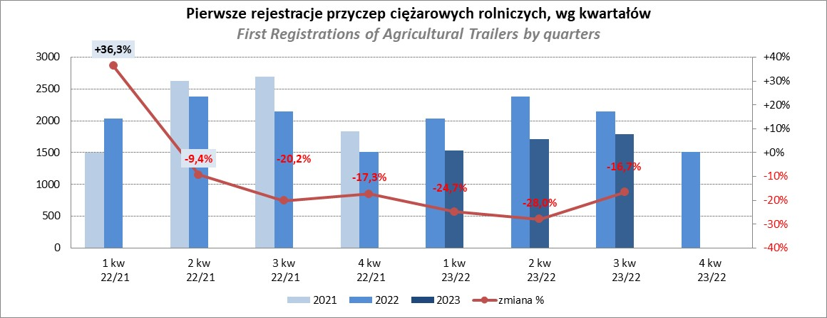

PZPM
Source: PZPM analysis based on Central Register of Vehicles

Ranking_CR
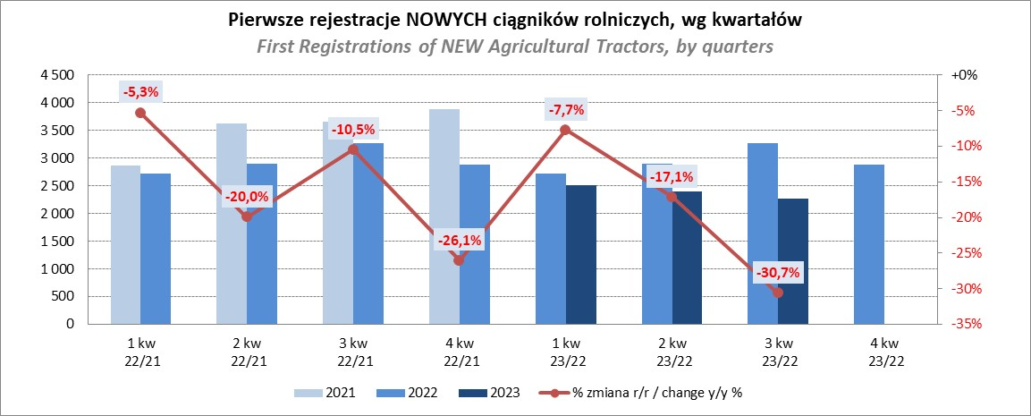
PZPM |  |  |  |  |  | 2023-11-10
Pierwsze rejestracje NOWYCH ciągników rolniczych*, udział w rynku %
First Registrations of NEW Agricultural Tractors*, Market Share %
 |  |  |  |  |  | Sztuki / Units
Pozycja | Marka | Rok narastająco Styczeń - Październik
 |  | YTD January - October
 |  | 2023 |  | 2022 |  | Zmiana % r/r
No. | Make
 |  | Ogółem | Udział % | Ogółem | Udział % | Change % y/y
 |  | Total | Mkt shr % | Total | Mkt shr %
1 | JOHN DEERE | 1,427 | 17.53% | 1,388 | 14.14% | 2.8%
2 | NEW HOLLAND | 1,354 | 16.63% | 1,554 | 15.83% | -12.9%
3 | KUBOTA | 918 | 11.27% | 881 | 8.98% | 4.2%
4 | DEUTZ-FAHR | 691 | 8.49% | 849 | 8.65% | -18.6%
5 | CASE IH | 519 | 6.37% | 772 | 7.86% | -32.8%
6 | MASSEY FERGUSON | 411 | 5.05% | 730 | 7.44% | -43.7%
7 | VALTRA | 396 | 4.86% | 417 | 4.25% | -5.0%
8 | FARMTRAC | 338 | 4.15% | 422 | 4.30% | -19.9%
9 | CLAAS | 331 | 4.07% | 423 | 4.31% | -21.7%
10 | SOLIS | 278 | 3.41% | 253 | 2.58% | 9.9%
11 | FENDT | 260 | 3.19% | 244 | 2.49% | 6.6%
12 | ZETOR | 249 | 3.06% | 779 | 7.94% | -68.0%
13 | STEYR | 213 | 2.62% | 316 | 3.22% | -32.6%
14 | ARBOS | 135 | 1.66% | 84 | 0.86% | 60.7%
15 | LOVOL | 87 | 1.07% | 159 | 1.62% | -45.3%
 | Pozostałe / Others | 535 | 6.6% | 545 | 5.6% | -1.8%
 | OGÓŁEM / TOTAL | 8,142 | 100% | 9,816 | 100% | -17.1%
*Pojazdy zarejestrowane jako Ciągniki Rolnicze bez wyróżnionych jako potencjalne ATV / UTV
** Liczby zawierają rejestracje czasowe na koniec miesięcy
Źródło: analizy PZPM na podstawie CEP
*Vehicles registered as Agricultural Tractors without considered as ATV / UTV
Source: PZPM analysis based on Central Register of Vehicles

